1
款号 | 款式图 | 名称 | 烫标订购数 | 尺寸参考 | 颜色 | 品质
2038275/BARNEY |  | JACADI PARIS烫标 | 1800个 |  | 深蓝 19-3953TPG | 颜色、品质同去年大货 请注意烫标牢度

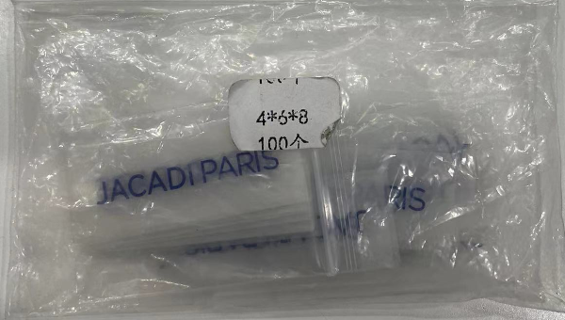
发货地址： |  |  | 备注：
江阴拓福服装有限公司 |  |  | 成衣水洗，40度水洗，100度烘干，务必保证烫标牢度
江苏省无锡市江阴市申港街道澄路1419号 |  |  | 需要通过测试
收件人: 杨总 13906167068

